Данные
1. Разбить ячейки столбца Е таким образом чтобы кажды ресурс и его количество были в отдельных ячейках
(Данные / Текст по столбцам) - разделитель "точка с запятой"
№ | Что есть у ученика | Количество | Ремесло | Что нужно для запуска производства
1 | Дрова | 10 | Пироги с яблоками | Дрова — 2; Мука — 2; Яблоки — 3; Дерево — 1
2 | Мука | 6 | Выпечка хлеба | Дрова — 2; Мука — 3; Дерево — 1
3 | Яблоки | 7 | Яблочное варенье | Яблоки — 4; Дрова — 1; Мёд — 2; Глина — 1
4 | Мёд | 4 | Медовые пряники | Мука — 2; Мёд — 2; Дрова — 1; Дерево — 1
5 | Ткань | 5 | Тканевые мешки | Ткань — 3; Шерсть — 1; Дерево — 1 | Результат
6 | Шерсть | 6 | Шерстяные носки | Шерсть — 3; Ткань — 1; Дерево — 1
7 | Кожа | 7 | Кожаные ремни | Кожа — 3; Железо — 1; Дерево — 1
8 | Железо | 4 | Кожаные сумки | Кожа — 2; Ткань — 1; Железо — 1; Шерсть — 1
9 | Глина | 5 | Глиняные кружки | Глина — 3; Дрова — 2; Дерево — 1
10 | Глина | 5 | Глиняные горшки | Глина — 4; Дрова — 2; Дерево — 1
11 | Дерево | 7 | Деревянные ложки | Дерево — 3; Железо — 1; Ткань — 1
12 | Дерево | 7 | Табуреты | Дерево — 4; Железо — 2; Ткань — 1
13 | Дерево | 7 | Деревянные ящики | Дерево — 4; Железо — 1; Ткань — 1
14 | Железо | 5 | Кузнечные молотки | Железо — 3; Дерево — 2; Кожа — 1
15 | Железо | 4 | Кованые гвозди | Железо — 3; Дрова — 2; Кожа — 1
16 | Железо | 4 | Железные сковороды | Железо — 4; Дрова — 2; Дерево — 1
17 | Шерсть | 6 | Шерстяные шарфы | Шерсть — 3; Ткань — 1; Дерево — 1
18 | Шерсть | 6 | Тёплые варежки | Шерсть — 3; Ткань — 2; Кожа — 1
2. В полученных ячейках (E2:H31) удалить пробелы
(Правка / Найти и заменить)
19 | Ткань | 6 | Шерстяные одеяла | Шерсть — 4; Ткань — 3; Кожа — 1
20 | Ткань | 5 | Рубахи | Ткань — 3; Шерсть — 1; Дерево — 1
21 | Ткань | 5 | Рабочие фартуки | Ткань — 3; Кожа — 1; Шерсть — 1
22 | Ткань | 5 | Парусиновые навесы | Ткань — 4; Дерево — 2; Кожа — 1
23 | Яблоки | 7 | Сушёные яблоки | Яблоки — 4; Дрова — 2; Дерево — 1 | Результат
24 | Мёд | 4 | Медовые конфеты | Мёд — 3; Дрова — 1; Дерево — 1; Мука — 1
25 | Мука | 5 | Яблочно-медовые сладости | Яблоки — 2; Мёд — 2; Мука — 1; Дерево — 1
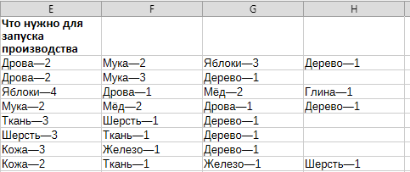
26 | Дерево | 7 | Деревянные игрушки | Дерево — 3; Железо — 1; Ткань — 1
27 | Глина | 4 | Глиняные свистульки | Глина — 2; Дерево — 1; Дрова — 1
28 | Дрова | 9 | Кровельная черепица | Глина — 4; Дрова — 3; Дерево — 1
29 | Кожа | 6 | Кожаная обувь | Кожа — 3; Ткань — 1; Железо — 1; Шерсть — 1
30 | Дерево | 8 | Корзины для яблок | Яблоки — 2; Дерево — 3; Ткань — 1

3. В после каждого столбца E, F, G, H вставить еще один столбец

 |  |  |  |  | Результат

4 Разделить каждый столбца E, F, G, H (Данные / Текст по столбцам) на два, чтобы в первом столбце был ресурс, а во втором количество

 |  |  |  |  | Результат

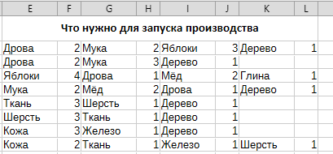

5 Вставить межэду строками дополнительно 4 строки и перенести ячейки, чтобы таблица выглядела вот таким образом

 |  |  |  |  | Результат

6. Создать список уникальных ресурсов (10 штук) в столбце M, начиная с ячейки M2. Удобнее всего скопировать имеющийся столбец и удалить дубликаты (Данные / Дубликаты)

 |  |  |  |  | Результат

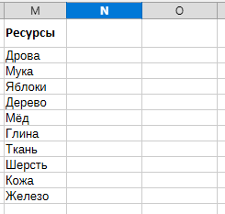

7. Посчитать количество имеющихся ресурсов и количество необходимых ресурсов. Определить каких нехватает и в каком количестве (функция СУММЕСЛИ)
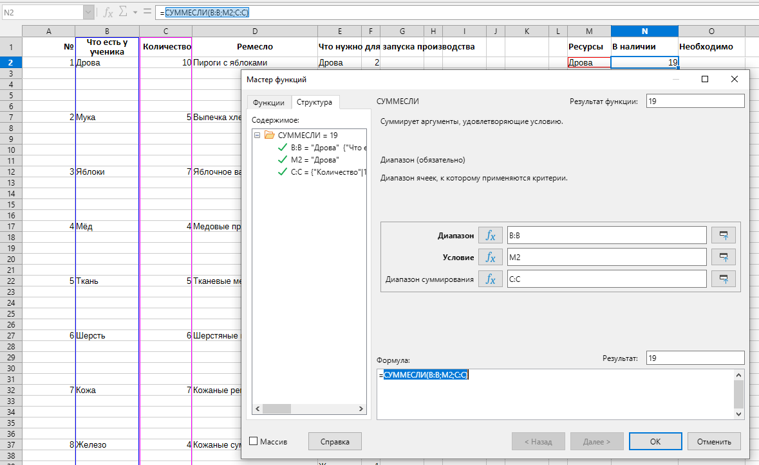

 |  |  |  |  | Результат

8. Примените условное форматирование к таблице: Найдите - самый востребованный ресурс ? - каких ресурсов хватет всем ? - какие ресурсы есть в избытке ?

